Saint-Gérard & Graux
Photo | Nom | Village | Adresse | Description succinte | Fonds | Commentaires
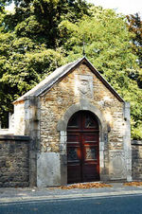 | Chapelle - fontaine (Chapelle Saint-Pierre, fontaine Saint-Pierre) | Saint-Gérard | Place de Brogne 3 (en face) | Chapelle Saint-Pierre. Jadis en grès chaulé, chapelle du 19e siècle ouverte par une porte cintrée et clé passante, fermée par un chevet à six pans. Au-dessus de la porte, dalle de remploi datée de 1637, portant les armes d'Englebert Desbois (1630-1651), abbé de Saint-Gérard, ainsi que sa devise "" QVID QVAERIMVS. NNVM ". Des pilastres extérieurs cernent l'édicule tandis que deux dalles funéraires sont intégrées dans la maçonnerie : l'une est l'épitaphe du prieur Benoît du Bois décédé le 28 décembre 1651, l'autre est celle du prieur Eugène de Villers, mort le 6 juin 1782. À l'arrière, côté cimetière, escalier menant par un passage souterrain à la fontaine Saint-Pierre. Sous la route, haut puits en moellons précédé d'une margelle. D'après les sources littéraires, il était situé dans l'église abbatiale. Il était réputé miraculeux : saint Gérard y aurait eu la vision des saints apôtres Pierre et Paul.
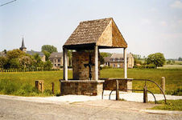 | Chapelle (Chapelle Sainte-Philomène) | Maison | Rue du Centenaire 61 (en face) | Chapelle Sainte-Philomène. Aux abords d'une grande prairie, édicule de la 2e moitié du 20e siècle abritant une ancienne croix en fonte sur un socle en calcaire " 1885/STE PHILOMENE ".
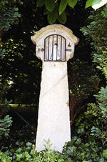 | Potale | Saint-Gérard | Rue de la Chapelle 6-6a (à proximité) | Potale monolithe de forme curieuse, dont la niche surbaissée est bordée d'une corniche en larmier. En dessous, inscription gravée dans un ovale : « ND D DS/1780 ».
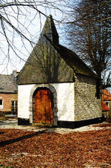 | Chapelle (Chapelle Saint-Roch) | Saint-Gérard | Rue de la Chapelle 6-6a (en face) | Chapelle Saint-Roch. Sur une petite éminence encerclée de vénérables tilleuls, charmante bâtisse blanche en grès érigée vers 1630 par François de Grady, propriétaire des censes de Maison. Plan carré, avec abside semi-circulaire. En façade, porte en plein cintre à bossages un-sur-deux. Latéralement, à hauteur du choeur, baies chaînées en plein cintre biseauté. Couverture et haut du pignon ardoisés. Clocheton à l'avant. À l'intérieur, au-dessus de la porte, millésime en stuc de 1749 indiquant la remise en état de l'intérieur de la chapelle. | Commune
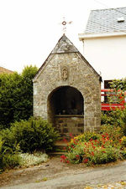 | Chapelle (Chapelle Saint-Adèle) | Saint-Gérard | Grand'Rue 50 (à proximité) | À l'angle de la rue de la Chapelle, édicule récent dédié à sainte Adèle. Dans le cintre de la porte, très haute clé de remploi arborant une niche en haut-relief très élaborée; sculpture gothique populaire du 16e siècle. | Commune
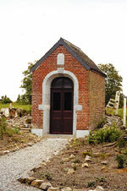 | Chapelle (Chapelle Saint-Roch) | Maison | Rue de la Grande Cense 26 (à droite) | Chapelle Saint-Roch. Très simple édicule installé sous une bâtière. Large encadrement de porte biseauté surmonté d'une petite dalle où se lit " ST ROCH/P.P.N./1866. ".
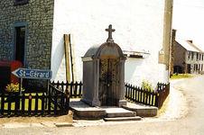 | Chapelle (Chapelle Notre-Dame de Lourdes) | Bossière | Rue de Graux 1 (à côté) | Édicule de la fin du 19e siècle. Flanquée de piliers, ouverture surmontée d'un fronton courbe agrémenté de volutes. " NOTRE-DAME/DE LOURDES P.P.N. " dans un cartouche écorné entouré de lauriers.
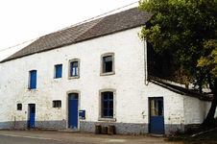 | Chapelle - ferme (Chapelle Saint-Hubert) | Saint-Gérard | Rue de Namur 5 | Ancienne ferme en long chaulée de la 2e moitié du 19e siècle regroupant sous une seule bâtière des étables sous fenil et un logis de deux niveaux et deux travées percé de baies à linteau bombé et appui saillant. Garages modernes à gauche et appentis à droite. À l'écart, reposoir chaulé dédié à saint Hubert.
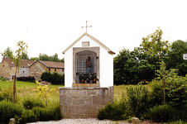 | Chapelle (Chapelle de la Vierge) | Saint-Gérard | Rue Responnette | Chapelle de la Vierge. Au bout de la rue, en léger retrait, reposoir construit en 1838 par les familles Nicolas Joseph Noulard et apparentées. Détruite en 1955 par une tempête avec ses deux tilleuls et reconstruite en 1956 par la commune. Haut socle appareillé en calcaire achevé par une dalle de marbre. Partie supérieure en moellons blanchis s'ouvrant par une grande niche à linteau échancré et appui saillant. Au-dessus, dalle gravée de la dédicace : " S.M.P.P.N./N.J.NOULARD/1838 ". Couverture en dalles de béton et croix métallique.
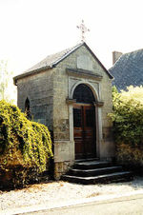 | Chapelle (Chapelle des Sept Douleurs) | Saint-Gérard | Rue Sous l'Église 16 (derrière) | Chapelle des Sept Douleurs. Recouvert d'un crépi à faux joints, édicule précédé d'un perron à plusieurs degrés. Très haut encadrement de porte sous une corniche profilée. Dalle où se lit " N.D./DES SEPT DOULEURS/1890 ". Chevet à trois pans. | Fabrique d'église St Gérard
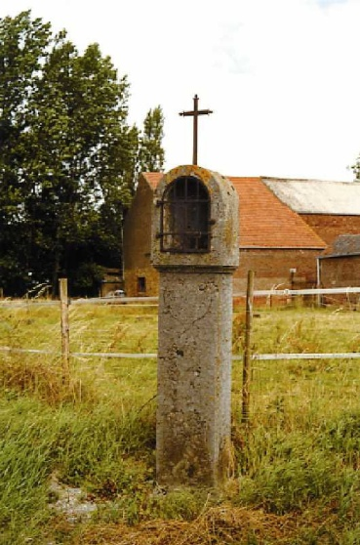 | Potale (Potale Sainte-Barbe et Sainte-Rolende) | Bossière | Rue de Bure 3 (à proximité) | À un carrefour, haute potale terminée par une belle croix en fer forgé. Tête cintrée ornée d'une croix stylisée flanquée d'une fleur. Coeur en relief portant l'inscription " ST BARBE/ST ROLENDE/ P.P. NOUS/ L'AN 1867 ".
 | Potale | Saint-Gérard | Rue de la Chapelle 6-6a (à proximité) | Potale monolithe de forme curieuse, dont la niche surbaissée est bordée d'une corniche en larmier. En dessous, inscription gravée dans un ovale : « ND D DS/1780 ».
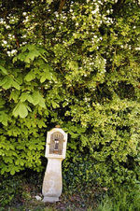 | Potale (Potale Saint-Martin) | Bossière | Rue des Écoles 11 (en face) | Abritée sous une haie d'aubépines, potale du 19e siècle, jadis crucifère, au corps galbé et niche en anse de panier. Inscription " ST MARTIN/PROTEGEZ NOUS ".
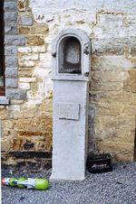 | Potale (Potale de Bonne Espérance) | Maison | Rue Giguellerie 4 (contre) | Potale jadis grillagée à la tête cintrée portant dans un cartouche " DM/BONNE/ESPERANCE/1838 ".
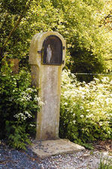 | Potale | Gonoy | Rue Gonoy 84 (à droite) | Proche d'une haie libre mixte, simple potale monolithe du 19e siècle, couronnée d'une niche cintrée.
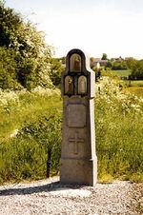 | Potale | Bossière | Rue du Plançon 31 (en face) | Au bord d'un chemin, curieuse potale chantournée, percée de trois niches incorporant chacune une statuette. Au-dessus d'une croix, cartouche écorné portant " STE ADELE/ST ANTOINE/ST QUIRIN/PPN/1907. ". Pied décoré d'une croix de Malte bouchardée.
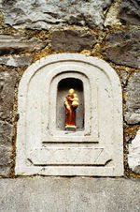 | Potale | Saint-Gérard | Rue Responnette 12 | Petite potale moulurée percée d'une niche cintrée, inscrite dans la façade d'une ferme en long du 19e siècle aujourd'hui dénaturée. En dessous, cartouche écorné portant l'inscription : " IDG 1737 ". | Privé
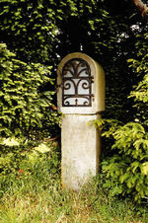 | Potale | Saint-Gérard | Rue Saint-Laurent | Au début de la rue, à l'ombre de deux ifs, simple potale de carrefour du 19e siècle se composant d'un pied carré et d'une niche cintrée.
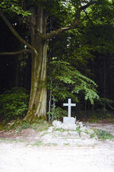 | Croix (Croix commémorative des Français) | Maison | Chemin de Maison à Belle Eau | Croix des Français. Au pied d'un arbre vénérable, monument édifié aux croisements de chemins par Henri Martin de Saint-Gérard. Simple croix commémorative en calcaire pourvue d'un aménagement rustique, portant l'inscription "A LA GLORIEUSE MEMOIRE/ DU CAPNE J. DE SAINT SERNIN/ET DU LNT L. DESJEUX/DU 8EME DRAGONS/= 16 MAI 1940 ". Couleurs françaises peintes en bandeau sur la croix.
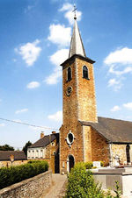 | Eglise paroissiale (Eglise Saint-Pierre) | Saint-Gérard | Place de Brogne 1 | Église paroissiale Saint-Pierre. Relié à la place par un chemin bordé de murs, édifice gothique reconstruit du 16e au 18e siècle par l'abbaye. Sur base probablement romane, de même que d'autres murs, tour élancée couverte d'une flèche, datée à l'intérieur de 1859 au-dessus du bénitier. Coiffés d'une seule bâtière, nef et collatéraux du 16e siècle éclairés de baies en arc brisé, celles de la 1re travée refaites au 19e siècle. Corniche biseautée en pierre. Scellée dans le mur du collatéral sud, dalle funéraire datée de 1537, gravée d'un texte gothique érodé remontant sans doute à l'époque de la construction. Pseudo-transept, peut-être d'origine, auquel ont été greffées des sacristies aux 19e-20e siècles. Maçonnerie grossière du bras sud sans doute antérieure à la baie désaxée du 16e siècle. Bras nord sur haute base à double retraite biseautée. Chœur à trois pans daté au sommet du chevet de 1657 par une pierre au-dessus d'un oculus ovale muré. À l'intérieur, grandes arcades sur sveltes colonnes à base et chapiteau octogonaux moulurés. Plafonds stuqués sur la nef et le choeur, de style Louis XIV, datés de 1750 sur médaillon central, renouvelés en 1957. À droite du chevet extérieur, annexe postérieure intégrant la sépulture de la famille Nopener. En face, sépulture des Pères de l'Assomption. Autels baroques du 18e siècle. Boiseries, confessionnaux et chaire Régence (milieu du 18e siècle). Fonts baptismaux (16e siècle) et bénitiers du 18e siècle. Pierre tombale de Cornélis Thomaz ( 1684) et Anne Marie Bechet ( 1710). Bordant un côté de l'église, cimetière enclos s'étageant sur plusieurs terrasses. En face de l'abbaye, entrée grillagée flanquée de piliers. Nombreuses tombes de familles influentes de Saint-Gérard. Mémorial de la famille Morimont, commanditaire du château sis rue Stampia, 16-17 : monument en forme de temple néo-grec entourant une piéta, signé " VANDECAPELLE/ANDERLECHT BRUX./1021 ". Deux tombes situées côte à côte contre le flanc sud de l'église sont égalemen | Commune
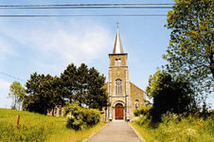 | Eglise paroissiale (Eglise Saint-Charles) | Bossière | Rue du Château | En contre-haut d'une petite allée, édifice de style composite bâti par la fabrique en 1874-1875 sous l'impulsion de Charles de Thomaz, sur un terrain lui appartenant et donné à la commune en 1878. Plans de l'architecte Cl. Thiran. Précédant les trois nefs, tour occidentale flanquée des statues de saint augustin et de saint Charles Borromée, offertes par l'architecte en 1877. | Commune
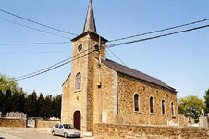 | Eglise paroissiale (Eglise Saint-Nicolas) | Maison | Rue Saint-Nicolas | À l'arrière, sépulture de la famille de Thomaz de Bossierre. Par sa situation, construction surplombant les environs de sa flèche octogonale.
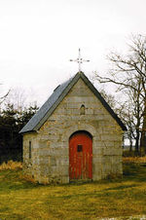 | Chapelle (Chapelle Saint-Roch) | Graux | Rue des Blés 11 (à gauche) | Chapelle Saint-Roch. Petit sanctuaire au chevet à trois pans. Daté de 1635 à la clé de la porte, il est rebâti avec les matériaux d'origine comme l'indique la pierre gravée au sommet du pignon " RECONSTRUIT/EN/1866/PAR/M. J. DELCHAMBRE CURE/M. ET M. DE THOMAZ DE BOSSIERRE/LES DLLES EUGENIE ET CLARISSE DE THOMAZ/ET/MME BAUCHAU DE BARE ". Insertion dans la maçonnerie de nombreuses pierres gravées de noms, tel " J. J.-Hubert/Maçon " du 19e siècle.
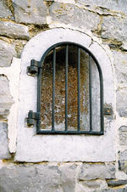 | Potale (Potale Sainte-Barbe) | Graux | Rue de Bossière 17 (contre) | Potale Sainte-Barbe. Insérée dans le pignon d'une maison, petite potale portant l'inscription " S. BARBE/1856 ". Niche cintrée gardée par une grille moderne.
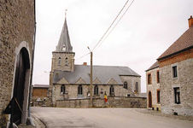 | Eglise paroissiale (Eglise Saint-Martin) | Graux | Rue de Bossière | Entouré du cimetière, édifice gothique du 16e siècle, complètement remanié au 19e siècle. Plan comportant une tour à l'ouest, trois nefs et un chevet à trois pans précédé d'une travée droite. Tour néo-gothique datée " ANO 1878 " et couverte d'une flèche octogonale. Au 19e siècle, grandes reprises dans la maçonnerie et fenêtres nouvelles à arc brisé surmontées d'un pignon. Au nord, trace d'une baie primitive dans la 1re travée. Au sud, sacristie du 17e siècle, transformée au 18e siècle; trace d'une fenêtre à meneau. | Commune
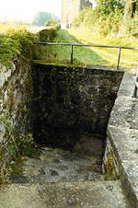 | fontaine | Saint-Gérard | Place de Brogne 6 (à l'arrière) | Fontaine. En contrebas du site de l'abbaye, fontaine du 19e siècle réaménagée au 20e siècle. Un escalier descend à la source, recouverte de quelques dalles calcaires.
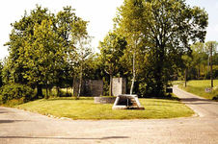 | fontaine (Eau Saint-Maugier) | Maison | Rue de la Fontaine | Eau Saint-Maugier. Anciennement, source réputée miraculeuse dédiée à un saint populaire, saint Maugier, dont l'existence n'est pas reconnue par l'Évêché. Réaménagement de cet endroit dans les années 1990.
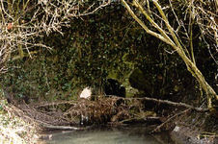 | pont | Saint-Gérard | Grand'Rue 57 (à proximité) | Pont du 19e siècle à une arche étroite sur le ruisseau du Burnot.
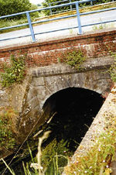 | pont | Saint-Gérard | Rue de Maredsous 5 (à proximité) | Enjambant le ruisseau du Burnot, pont sans doute de la 1re moitié du 19e siècle, consolidé dans la 2e moitié du siècle suivant. Une seule arche cintrée à claveaux à crossettes.

Mettet
Photo | Nom | Village | Adresse | Description succinte | Fonds | Commentaires
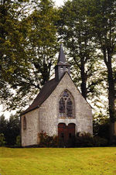 | chapelle (Chapelle Saint-Roch) | Mettet | Rue Albert 1er 83 (en face) | Chapelle Saint-Roch. En léger surplomb, à l'ombre de tilleuls plantés en 1844, construction gothique du 16e siècle en moellons autrefois chaulés. Choeur à trois pans précédé d'une travée droite, percée d'une baie en tiers-point. Chevet éclairé par une fenêtre cintrée avec lancettes trilobées. Façade marquée par des chaînages et ajourée d'une grande baie en tiers-point sur montants chaînés, avec lancettes trilobées. Portail aux piédroits en pierres de remploi et linteau en double anse de panier, daté de 1866 sur l'intrados. Seuil formé d'une pierre d'autel. Bâtière d'ardoises surmontée à l'ouest d'un clocheton carré couvert d'une petite flèche et d'une haute croix fleurdelisée.
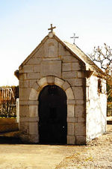 | chapelle (Chapelle Notre-Dame de Bonne Espérance) | Mettet | Rue Bonne Espérance 51 (en face) | Chapelle Notre-Dame de Bonne Espérance. Construction crépie au chevet à trois pans, éclairée à chaque flanc par un oculus. Façade d'esprit baroque, en calcaire appareillé, s'ouvrant par une porte en plein cintre à bossages un-sur-deux. Au-dessus, cartouche gravé : " DEDIEE 1719 PAR MSR. P.I./PHILIPPAR PASTEVR DE/METTEZ ET SES PAROISSIENS/A L'HONNEVR DE NOTRE DAME/DE BONNE ESPERANCE ICI/ANCIENNEMENT VISITEE/DES PLVSIEVRS ENDROITS ". Vantail ancien. Dans le pignon surmonté d'une croix néo-gothique, aux rives moulurées et terminées par deux socles de statues, niche cintrée ornée d'une coquille et portant à la base : " 40 JOVR D'INDULGENCE/ACCORDE POVR CEVX QVI/DIRONT ICI LES LITANIES DE LA STE VIERGE ". À l'intérieur, autel baroque avec Vierge à l'Enfant, contemporains.
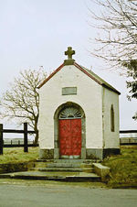 | chapelle (Chapelle du Saint-Sang) | Corroy | Rue de Corroy 7 (à proximité) | Chapelle du Saint-Sang. En contre-haut de quelques marches, chapelle blanche au chevet semi-circulaire s'ouvrant par des vantaux en fonte très ouvragés; belle imposte rayonnante. Dalle portant l'inscription " AU SAINT SANG/DE MIRACLE./LES ENFANTS ISIDORE CREPIN/1891. " Petites baies cintrées sur les côtés.
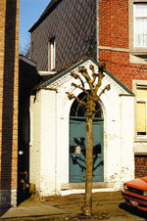 | chapelle (Chapelle Notre-Dame de Lourdes) | Mettet | Rue Croix de Bourgogne 3 (à gauche) | Chapelle Notre-Dame de Lourdes. Edicule néo-gothique blanchi de la fin du 19e siècle percé d'une baie en arc brisé à chaque flanc. Porte axiale conservant son ancienne huisserie et une imposte à petits-bois curvilignes.
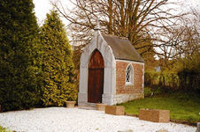 | chapelle (Chapelle Saint-Roch) | Devant les Bois | Rue de Devant-les-Bois 5 (à droite) | Chapelle Saint-Roch. Petit sanctuaire de style " troubadour " daté de 1866 sur la croix. Etonnante façade de pierre calcaire en lancette creusée d'une porte en arc brisé. Petites baies en arc brisé. Chevet à trois pans cantonné de chaînage.
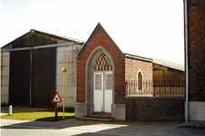 | chapelle | Devant les Bois | Rue de Devant-les-Bois 50 (à gauche) | Chapelle néo-gothique de la fin du 19e siècle montée sur un soubassement à ressaut chanfreiné. Baies en arc brisé à petits-bois et verres colorés. À l'intérieur, autel néo-gothique en bois, honoré d'une statue de la Vierge.
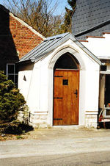 | chapelle (Chapelle Saint-Antoine) | Devant les Bois | Rue de Devant-les-Bois 63 (à droite) | Chapelle Saint-Antoine. Édicule blanchi terminé par un chevet semi-circulaire. Panneaux bleutés autour de la porte en arc brisé surmontée d'une inscription " ERIGEE A ST ANTOINE DE PADOUE EN 1877 PAR A PI(B)AU(N) ET F(NE) HOPPE SON EPOUSE ".
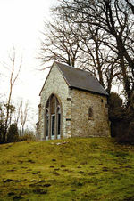 | chapelle (Chapelle Notre-Dame de Lourdes) | Scry | Rue du Noir Chien 19 (à gauche) | Chapelle Notre-Dame de Lourdes. Sur une butte calcaire limitée par des tilleuls remarquables, édicule néo-gothique s'ouvrant au pignon par un lourd portail de trois baies jumelées en arc brisé. Au-dessus de l'entrée, potale en bâtière portant l'inscription : " A. N. D. DE LOURDES/EMILE PHILIPPE/1877 ". Chevet à trois pans aveugles, renforcé par des contreforts.
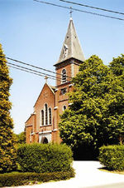 | chapelle (Chapelle Saint-Jean-Baptiste) | Pontaury | Rue de Pontaury 35 (à proximité) | Chapelle Saint-Jean-Baptiste. Dans un enclos limité par des haies et bordé de tilleuls à rue, sanctuaire élevé en 1894-1895 en style néo-gothique sur les plans de l'architecte Van Gheluwe. Façade renforcée au sud-ouest par une tour, donnant accès à une triple nef, un pseudo-transept et un choeur à chevet plat. Sculptures de Vermeylen, de Louvain.
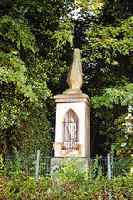 | chapelle (Chapelle Saint-Jean-Baptiste) | Mettet | Rue Saint-Jean 23 (après) | Chapelle Saint-Jean-Baptiste. Curieux édicule en calcaire construit en 1857 par A. de Faveaux, propriétaire du château Saint-Jean. Socle carré portant dans un cartouche saillant la dédicace : " A ST JEAN-BTE/1707 F.H. 1847. J.L.M./MR A. DE FX. 1857 ". Haute potale percée d'une niche en arc brisé, gardée par une grille. Couronnement en forme de bougie. Petit bulbe et croix en fer forgé.
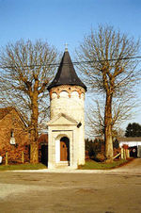 | chapelle (Chapelle Sainte-Barbe) | Mettet | Rue Sainte-Barbe 4 (en face) | Chapelle Sainte-Barbe. Encadrée de deux marronniers, édicule en forme de tourelle évoquant l'attribut de la sainte. Porche ouvert par un portail en plein cintre à bossages un-sur-deux inscrit dans un encadrement à refends. Fronton triangulaire daté de 1857 par chronogramme " prIez poUr noUs./bIenheUreUse saInte barbe./afIn qUe noUs soyons préserVés De./toUt aCCIDent et sUrtoUt De perIr sans ConfessIon. ". La tour est couronnée par des arcatures en briques sous frise redentée. Flèche conique d'ardoises. À l'arrière, toute petite abside. À l'intérieur, statue de sainte Barbe.
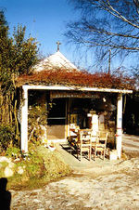 | chapelle (Chapelle Notre-Dame du Perpétuel Secours) | Somtet | Rue de Somtet 1 (à gauche) | Chapelle Notre-Dame du Perpétuel Secours. Édicule néo-gothique de la fin du 19e siècle précédé d'un aménagement hétéroclite. Chevet semi-circulaire et ouverture surmontée d'une imposte à petits-bois en arc brisé. A l'intérieur, autel baroque en bois; foisonnement de saints, angelots et décors populaires.
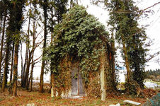 | chapelle (Chapelle Saint-Joseph) | Mettet | Rue du Try Joly 4 (en face) | Chapelle Saint-Joseph. Aux abords de la drève menant au château de Scry et d'un sentier aboutissant à la chapelle Sainte-Barbe, édicule néo-gothique de la fin du 19e siècle. Soubassement biseauté surmonté d'ouvertures en arc brisé. Toiture en ardoises environnée de pinacles.
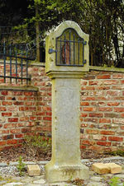 | potale (Potale Sainte-Adèle) | Devant les Bois | Rue Bois du Prince 78 (à droite) | Potale grillagée dont le corps arbore une croix bouchardée et l'inscription " STE ADELE/P.P.N./1903 ".
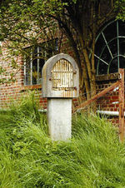 | potale (Potale Notre-Dame de Lourdes et Notre-Dame de Walcourt) | Devant les Bois | Rue Bois du Prince 90 (à proximité) | Simple potale élevée à la charnière du 20e siècle. Niche cintrée portant l'inscription " N.D. DE/LOURDES./N.D. DE/WALCOURT./P.P.N. ".
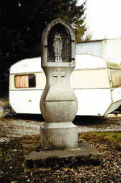 | potale (Potale Notre-Dame de Lourdes) | Mettet | Rue des Bosseuses 19 (à gauche) | Potale du début du 20e siècle, portant une inscription dans un cartouche crucifère : " N.D. DE/LOURDES/P.P.N. ". Corps galbé terminé par une niche grillagée en arc brisé.
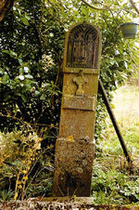 | potale (Potale de la Sainte Famille) | Scry | Rue des Bosseuses 38 (à droite) | Aux abords du ruisseau de Nefzée, haute potale terminée par une niche cintrée grillagée abritant le groupe de la Sainte Famille. Cartouche en relief surmonté d'une croix, portant l'inscription " LA STE FAMILLE/190(1) ".
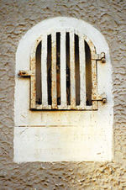 | potale (Potale Saint-Adèle) | Mettet | Rue de la Brasserie 9 (contre) | Dans un pignon crépi, potale cintrée du 19e siècle dédiée à " STE ADELE P.P.N. ". Dessous, dalle dédicacée : " LA FAMILLE CREPIN/RECONNAISSANTE ".
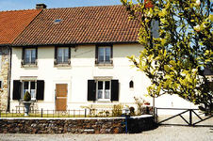 | habitation - potale (Potale Saint-Donat) | Pontaury | Rue des Carrières 11 | En retrait, habitation en double corps du 2e tiers du 19e siècle, recouverte d'un cimentage à faux joints de la fin du même siècle. Potale encastrée, avec niche en mitre reposant sur un cartouche inscrit : " SAINT DONAT/PRIEZ POUR/NOUS ".
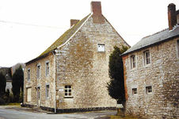 | habitation - potale | Mettet | Rue du Cimetière 5 | Beau volume en calcaire daté à l'angle nord-ouest par une potale portant la dédicace : " ST DONAT. PPN/1818 ". Niche surmontée d'une grande croix réservée dans une dalle. Façade avant balafrée par une grande fenêtre du 20e siècle. Arrière intact en moellons réglés de calcaire. Bâtière à coyaux.
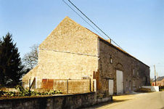 | ferme - potale | Corroy | Rue de Corroy 8 | Sous une longue bâtière de tuiles rouges, volume construit en plusieurs phases au 19e siècle et transformé au 20e siècle. Différents moellonnages et percements composent l'ensemble. À gauche, potale en briques sous laquelle se lit " SLD/1869/HL ". La partie droite semble la plus ancienne : elle date de la 1re moitié du 19e siècle.
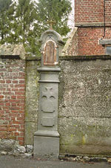 | potale (Potale Sainte-Anne) | Mettet | Rue Croix de Bourgogne 7 (à gauche) | Inscrite dans un mur, potale monolithe en calcaire portant sur le pied une croix dédicacée à " STE ANNE " et le millésime 1906 dans un cartouche écorné. Tête cintrée et galbée, décorée d'une fleur et surmontée d'une croix.
 | potale (Potale Saint-Donat) | Pontaury | Rue de Fosses 26 (contre) | Potale Saint-Donat de la fin du 19e siècle intégrée dans la façade. Curieux édicule populaire en bâtière orné d'une niche en accolade, avec statue du saint. Croix et pinacles en bas-relief.
 | potale | Pontaury | Rue du Hameau 49 (contre) | Potale de la fin du 19e siècle intégrée dans le pignon d'une maison très transformée. Niche cintrée et grillagée, portant l'inscription : " N.D. DES 7 DOULEURS/ST ANTOINE P.P.N. ".
 | • potale | Estroit | Rue Hardimont | Isolée à la croisée de quatre chemins, auprès d'un vénérable tilleul, haute et étroite potale classique en calcaire datée sur le socle : " JESUS MARIE/JOSEPH 1760 ". Niche en plein cintre sous larmier et socle cantonné de volutes à la base. Traces de polychromie. Intéressants points de vue sur Scry, Rabooz et Mettet.
 | potale (Potale Notre-Dame de Hal) | Mettet | Rue Hardimont 11a (à proximité) | Potale de carrefour surmontée d'une croix en fer forgé. Inscription : " N D H/PPN/1809 ".
 | potale (Potale Saint-Hubert) | Pontaury | Rue de la Jeunesse 36 (contre) | Encastrée dans le pignon de la maison, potale monolithe en calcaire probablement de la fin du 18e siècle. Niche cintrée et moulurée au-dessus d'un haut pied portant une inscription dans un cartouche chantourné: " ST/HVBERT/P.P.N. ". | Maison voisine N°36
 | • ferme - potale (Ferme de Foy, potale Notre-Dame de Foy) | Scry | Rue du Quartier 8 | Ferme de Foy. Exploitation mentionnée depuis le 16e siècle. En face du château, ensemble clôturé réunissant autour d'une cour irrégulière des bâtiments construits à partir du 17e siècle. Entrée par un portail surbaissé de la 1re moitié du 18e siècle bordé d'une corniche en quart-de-rond. À droite, scellée dans le mur, niche cintrée portant " N.D./DE FOY./1736 ". En face, long corps de logis de style traditionnel des environs de 1700 élevé sous une bâtière à coyau. Portes cintrées à clé sur piédroits harpés, petites baies rectangulaires harpées ou chaînées à l'étage. Trace d'une fenêtre à meneau accompagnée d'un jour près d'une baie du 20e siècle, autres baies échancrées sur montants à queue de pierre du dernier quart du 18e siècle. À gauche, étables de la 2e moitié du 18e siècle s'ouvrant par des portes en plein cintre sur piédroits chaînés, l'une plus basse et bouchée. Gerbières rectangulaires sur montants à queues de pierre du dernier tiers du 18e siècle. À droite du logis, grange en long implantée de biais, datée par ancres de (17)41 sur la face côté rue. Construction cantonnée de chaînages harpés et percée de portails surbaissés harpés à clé et impostes saillantes. Autres dépendances en briques datant des 19e et 20e siècles.
 | ferme - potale (Potale Notre-Dame de Hal) | Scry | Rue du Quartier 15 | Ancienne ferme en long de la fin du 18e siècle située à l'angle de deux routes. Double corps de trois travées de baies rectangulaires au 1er niveau, de baies à linteau échancré au 2e niveau et d'une porte de même type à traverse. Partie droite assez transformée qui se termine par une étable sous gerbière plus élevée. Frise de briques couronnant le tout. Dans le pignon droit, potale en plein cintre portant l'inscription " N.D. DE HAL/P.P.N. 1843 " fermée par une grille datée de 1860. À gauche, petite dépendance isolée reliée par un mur.
 | potale (Potale Notre-Dame de Hal) | Estroit | Rue Rabooz | Au bout de la rue, potale à niche cintrée dont le socle gravé d'une croix et d'un coeur porte l'inscription : " N-D DE HAL/PPN 1814/PM ".
 | • potale | Estroit | Rue Rabooz 2 (à droite) | Au carrefour de la rue Somtet, potale classique en calcaire présentant une niche en plein cintre sous larmier. Haut socle peut-être plus récent, gravé d'une croix et de " O. IESVS. AHEZ. PITIE/DE N. N.D. DE HAL/PRIEZ. P. N. STE/BARBE. P. P. N/LAN 1812 " et " I-E-H " en plus petits caractères.
 | potale | Mettet | Rue Reine Élisabeth 33 (à proximité) | Au carrefour de la rue Somtet, potale classique en calcaire présentant une niche en plein cintre sous larmier. Haut socle peut-être plus récent, gravé d'une croix et de " O. IESVS. AHEZ. PITIE/DE N. N.D. DE HAL/PRIEZ. P. N. STE/BARBE. P. P. N/LAN 1812 " et " I-E-H " en plus petits caractères.
 | potale (Potale Notre-Dame do Ronchi) | Mettet | Rue Saint-Job 8-10 (à droite) | Potale Notre-Dame do Ronchi. Au lieu-dit " Su lès Ronchis ", sous un vieux tilleul tortueux, curieuse potale composée de cinq éléments de dessin compliqué, non homogènes. Socle décoré d'un écu en ressaut avec inscription " IHS/1728 ", surmonté d'un petit reposoir. Au-dessus de la niche, texte en creux " NOTRE DAME DE/WALCOVRT PRIEZ POVR/NOVS ". Au sommet, " DOM " (Deo optimo maximo).
 | potale | Mettet | Rue de Thozée | Potale de carrefour à niche cintrée, installée à la croisée de quatre chemins et à proximité de l'assise de l'ancienne ligne de chemin de fer Mettet-Acoz-Châtelineau. Pied portant la dédicace dans un cartouche ovale : " S A D/P D E/P.P.N./1785 ".
 | potale (Potale Notre-Dame de Hal) | Pontaury | Rue de Thozée | Sous un tilleul vénérable, potale en calcaire installée au début d'une des drèves menant au château de Thozée. Niche gothique en mitre de la fin du 15e siècle, ornée de colonnettes et de fleurons. Socle classique gravé : " NOTRE DAME/DE HAL/DEHL PRIE POVR/RNOVS 1774/FITS PRIN/COBBVT ".
 | potale (Potale Saint-Pierre) | Pontaury | Rue de Thozée | À l'angle de la rue des Villez, imposante potale monolithe à niche cintrée, placée sur un talus. Pied carré portant l'inscription : " STE/PIERRE.PPN/P.CALLOU(?)/1843 ".
 | potale (Potale de l'Immaculée Conception) | Pontaury | Rue de Thozée 8 (à proximité) | Dans une parcelle arborée, à l'angle de deux chemins, curieuse potale en calcaire portant une dédicace sur son pilier carré : " L'IMMACULEE/CONCEPTION/1901 ". Socle orné de deux potales vides. Niche en arc brisé surmontée d'une demi-sphère et d'une croix.
 | potale (Potale Notre-Dame de Walcourt) | Devant les Bois | Tienne des Brûlés 35 (en face) | Au bord de la route, potale monolithe à la tête cintrée, portant l'inscription : " NT. DAME/DE. WALCOUR/P.P.NS. L.1867 ".
 | croix d'occis | Devant les Bois | Rue Bois du Prince 126 (après) | Au " Pré l'Evêque ", croix et stèle d'occis complètement isolées au bord d'un chemin de campagne. Sur la pierre levée se lit " ICI/A ETE/LACHEMENT/ASSASSINEE/CELINA OUTR/(...)MONT DE(…)/LE 9 (…)BRE 1901/RIP ". Sur la croix aux bras trilobés, " ICI/ONT ETE/FUSILLES/PAR LES ALLEMANDS/FRANCOIS MERCIER/ET ARNOLD BERNARD/LE 6.9/1944/ET AUSSI/URBAIN/ISTAS/LE MEME/JOUR ".
 | croix d'occis | Mettet | Rue de Florennes 2 (en face) | Croix d'occis en calcaire portant l'inscription : " ICI/A ETE/BLESSE MORTELLEMENT/MR VICTOR MEUNIER/LE 14 JUILLET 1929/A L'AGE DE/65 ANS/R.I.P. ".
 | croix d'occis (Croix du Renard) | Estroit | Chemin de Mettet à Oret | Croix du Renard. Au croisement du chemin de Mettet à Oret avec celui de Stave à Oret, courte croix aux bras trilobés portant une inscription en partie illisible " ICI/EST TOMBE MORT/(…)BE(…)T RENARD/LE (…) DE LAN 1824 ".
 | église paroissiale (Eglise Saint-Jean-Baptiste) | Mettet | Place J. Meunier 30 | Édifice primitif de petite taille acheté comme bien national par Valentin Bodart. Dès 1802, la Municipalité de Mettet souhaite l'acheter avec le presbytère, pour la somme de 8.905 francs. Suite au refus du préfet Pérès, le propriétaire cède gratuitement le bien à la commune en 1804. Quelques années plus tard, la population réclame un sanctuaire plus grand… les travaux commencent en 1841-1842. Les entrepreneurs désignés sont Flostroy et Aubron, de Florennes. S'ouvrant sur la place J. Meunier, imposant édifice néo-classique en briques et calcaire, élevé en 1843 sur les plans de l'architecte communal Blanpain. Tour en demi-hors-oeuvre percée d'un beau portail en calcaire appareillé flanqué d'un double pilastre; fronton triangulaire orné d'un oculus portant le chronogramme : " DeCUs tUUM./JesUs/CrUCIfIXUs. " (1843). Triple nef de six travées et chevet à trois pans. Intérieur rythmé par des arcades cintrées sur colonnes monumentales. À noter, des prédelles du milieu du 16e siècle et des fonts baptismaux gothiques de la même époque.
 | église paroissiale (Eglise Saint-Joseph) | Devant les Bois | Place Saint-Ghislain | Édifice néo-gothique construit selon les plans de l'abbé Laurent en 1858, comme le rappelle le chronogramme entourant l'oculus " Deo JesU praeCLarae MarIae a.C sanCto Josepho ". Trois nefs de cinq travées fermées par un choeur à trois pans et s'ouvrant par une tour occidentale surmontée d'une flèche sur pavillon.
 | fontaine (Fontaine des Malades) | Mettet | Rue de Carry 4 (à proximité) | Fontaine des Malades. Accessible par un chemin pédestre reliant le centre du bourg à " Bauselenne ", ancien lavoir public en plein air du 19e siècle, situé en bordure du ruisseau de Mettet. Bassin circulaire excavé avec margelle maçonnée, le tout à l'abandon.
 | • fontaine (Fontaine Saint-Job) | Mettet | Rue Saint-Job 4 (devant) | Fontaine Saint-Job. Un pèlerinage réputé avait lieu autrefois à Mettet le jour de l'Ascension. Les gens de Mettet tirent d'ailleurs leur surnom de " Djobins " du succès remporté par ce pèlerinage. La source miraculeuse était réputée guérir le " mal Saint-Job ", reconnaissable par des éruptions cutanées, telles que l'eczéma, la teigne, la gale et les ulcères. En réalité, la fontaine, comme la paroisse de Mettet, était dédiée à Saint-Jean-Baptiste. C'est à la suite d'une erreur de lecture sur le socle d'une statue dédiée à Saint-Job, pour Johannes Baptista, que les habitants de Mettet ont confondu les deux noms. Au centre d'une fosse ovale entourée de bacs curvilignes, curieux édicule daté de 1871, installé à cheval sur la source. Double entrée axiale par des degrés rentrants donnant à l'est vers un bassin rectangulaire maçonné limité par une grille et à l'ouest vers un petit bassin carré peu profond spécialement destiné aux ablutions des pèlerins. Haut socle mouluré sur piliers chanfreinés portant à l'est une dalle en fonte : " UN BASSIN SPECIAL POUR LES MALADES SE TROUVE/DE L'AUTRE COTE DE CETTE FONTAINE/DEFENSE DE SE LAVER DE CE COTE SOUS PEINE D'AMENDE/LES MALADES POUR SE LAVER SONT PRIES DE LEVER/LE GRIL QUI RECOUVRE LE BASSIN CI DESSOUS ". Grand piédestal chanfreiné orné jadis de deux plaques en fonte dont il reste celle de l'ouest dédiée à " ST JOB ". Au-dessus, statue blanche du saint, avec inscription qui l'authentifie.
 | fabrique (Aqueduc romain, Petit pont des Romains, pont du Quartier, pont du Bois du Quartier) | Scry | Bauselenne | Aqueduc romain, également appelé " Petit pont des Romains ", " Pont du Quartier " ou " Pont du Bois du Quartier ". Dans la campagne, à l'orée d'un bois, structure à deux arches considérée à tort comme une section aérienne d'un ancien aqueduc romain, en liaison avec le domaine gallo-romain de Bauselenne, fouillé aux 19e et 20e siècles. Simple pont d'agrément construit au 19e siècle pour Mme de Quartier dans son parc du château de Scry. Des cartes postales du début du 20e siècle le figurent : une structure métallique reliait deux zones de maçonneries, dont celle de l'ouest était pourvue de deux arches. Vu l'erreur de fonction et de datation, un déclassement s'impose.
 | pont | Estroit | Rue Estroit 38 (à proximité) | Au confluent du ruisseau de Mettet et d'un ru, pont de la fin du 18e siècle présentant une arche surbaissée, avec clé et impostes passantes. Mur de soutènement en moellons de calcaire achevant l'ensemble.
 | pont | Mettet | Rue de Foischelle 43 (à proximité) | Pont daté 1878, construit peu avant l'ouverture de la ligne Tamines-Mettet (1879). Ouvrage percé en oblique d'une belle arche cintrée qui a nécessité une stéréotomie savante de la voûte de briques et de la maçonnerie appareillée en calcaire. Autre pont de la ligne Mettet-Châtelet (1887) démantelé en 1965, dont il reste les murs de soutènement à bossages.
 | pont | Mettet | Rue Hardimont 14 (à proximité) | Enjambant le ruisseau de Mettet, petit pont à une arche cintrée à crossettes de la 2e moitié du 18e siècle. Couvre-murs épais en calcaire.
 | pont | Scry | Rue du Marbin | À proximité de la rue de Scry, pont de la fin du 19e siècle construit sur la ligne Châtelet-Gougnies-Mettet de 1887. Moellons de calcaire réglés et arche cintrée décorée d'une pointe de diamant sur montants appareillés.
 | pont (Pont du Noir Chien) | Scry | Rue du Noir Chien 23 (à proximité) | Pont du Noir Chien. A la limite de Scry et de Pontaury, large pont sur la ligne Châtelet-Gougnies-Mettet, ouverte en 1887. Arche cintrée à clé traitée en pointe de diamant. Voûte de briques.
 | moulin à vent (Moulin de Scry, Vieux Moulin) | Scry | Moulin à Vent | Ancien moulin de Scry, dénommé également Vieux moulin. Un acte passé devant le notaire Bultot, de Mettet, en 1760, autorise Charles Defraire à construire un moulin à vent sur 47 verges et demi de terrain appartenant au chevalier de Fabribeckers. En 1790, le moulin ne fonctionne plus. Jean-Joseph Durot acquiert le terrain et remet le moulin en état. Des ancres millésimées " 1792 ", non visibles, le rappelleraient. Le moulin arrête ses activités au début du 19e siècle et se transforme peu à peu en ruine romantique. Isolée au milieu des champs, haute tour tronconique en moellons assisés de calcaire de la 2e moitié du 18e siècle, surplombant la fosse où ont été extraites les pierres nécessaires à sa construction. Large porte rectangulaire aux montants à deux harpes. Plusieurs niveaux pris d'assaut par le lierre, lui donnant une grande qualité paysagère.

